Описание проекта
 | Техническое задание для парсера товаров WB
 | Описание проекта:
- | Есть магазин Аоника на Wildberries, на котором представлено несколько сотен товаров в разбивке по страницам (несколько страниц товаров). Адрес магазина: https://www.wildberries.ru/seller/700547
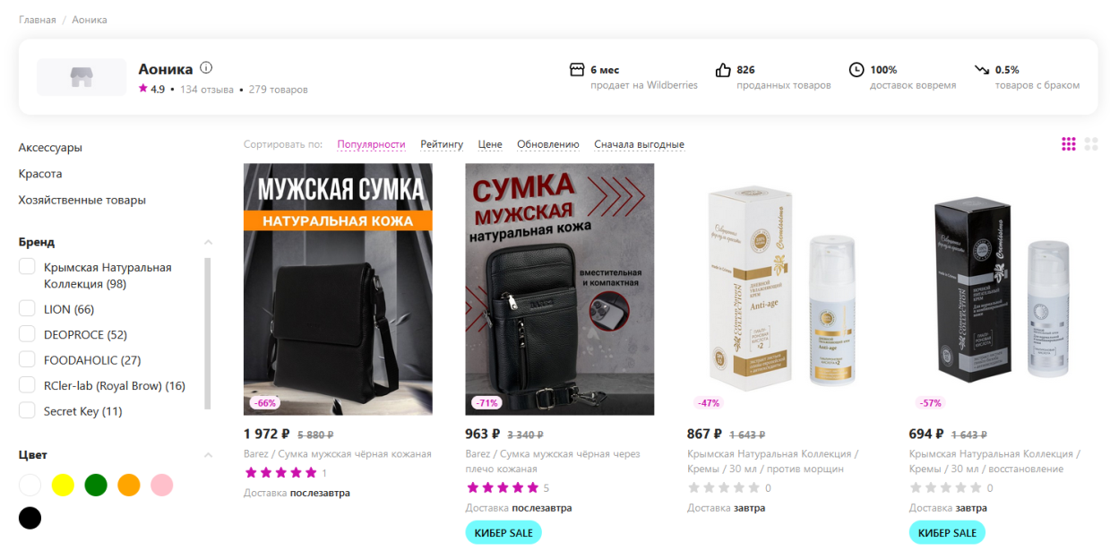

- | Требуется написать на Python парсер, который будет расположен на виртуальном сервере с операционной системой CentOs 7 и будет будет запускаться несколько раз в день.

- | Задача парсера получить все артикулы товаров, которые есть сейчас в наличии (Есть сейчас в продаже) в магазине Аоника и записать их в базу данных mySQL вместе с датой/временем проведения парсинга (Типа ДатаВремя | Артикул WB)
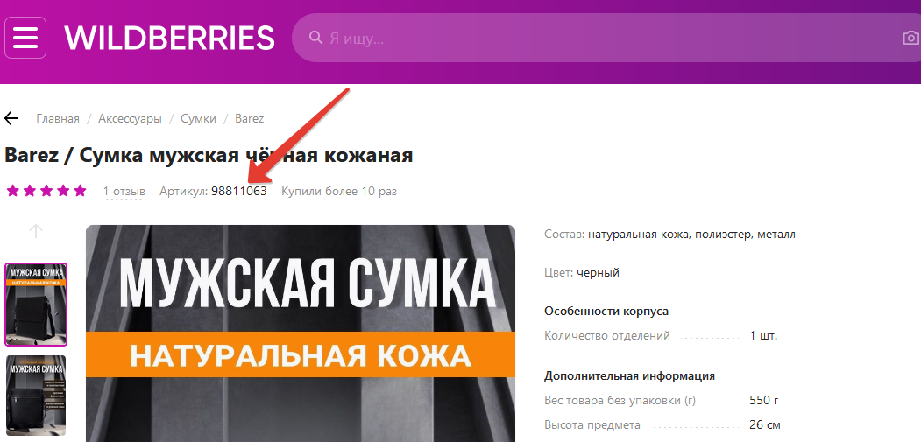

- | Обратить внимание, что у некоторых товаров есть размеры, по которым требуется провести парсинг наличия по отдельности (Нужно понимать, что у юбки арт.12345678 42-й, 44-й, 46-й размеры в наличии, а 48-й и 50-й закончились)

 | Предварительно, работа программы видится так:
 | - получению списка страниц вида https://www.wildberries.ru/seller/18304?page=1 https://www.wildberries.ru/seller/18304?page=2 и т.д.
 | - получению html кода страницы для каждой их страниц товаров
 | - составлению списка артикулов, которые есть на этих страницах

 | - составление запроса к БД mySQL на добавление отсутствующих артикулов WB (если они есть) в справочник артикулов WB и на добавление всех найденных артикулов WB в таблицу с историей-наличия

 | Задача
- | Написать на Python функцию, которая принимает в качестве параметра номер магазина на Wildberries, по которому нужно скачать все артикулы товаров (Тип int) На выходе функция дает массив всех артикулов, данного магазина (Каждый элемент массива - тип int)

